application.yml
 | src/main/resources
 | application.yml

1 | server:
2 | port: 8080 | uygulamanın çalıştığı port
3 | error:
4 | include-binding-errors: always | hata mesajını göstersin
5 | include-message: always
6 | include-stacktrace: never | hata mesajı detayı göstermesin
7 | spring:
8 | datasource: | Veritabani bağlantı ayarları
9 | url: jdbc:postgresql://localhost:5432/carrental_db
10 | username: carrentaluser
11 | password: admin
12 | driver-class-name: org.postgresql.Driver | Veritabanı bağlantı driver
13
14 | jpa:
15 | show-sql: true
16 | database-platform: org.hibernate.dialect.PostgreSQLDialect
17 | hibernate:
18 | ddl-auto: update | DB da tablo yoksa oluştur, varsa update ediyor
19 |  | yoksa create et, varsa update et
20 | servlet:
21 | multipart:
22 | max-file-size: 3MB | upload edilen dosya boyutu max 3mb
23 | max-request-size: 3MB | download edilebilen dosya boyutu max 3mb
24
25 | greenrent:
26 | app:
27 | jwtSecret: greenRent@12
28 | jwtExpirationMs: 86400000
29
30 | logging: | LOG LEVELS :
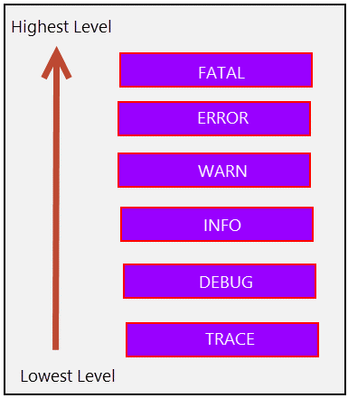
31 | file:
32 | name: logs/studentapp.log
33 | pattern:
34 | file: "%d %-5level [%thread] %logger:%msg%n"
35 | level:
36 | '[org.springframework.web]': WARN
37 | '[org.hibernate]': INFO
38 | '[com.tpe]': INFO

